Sheet1
1. 사후관리소견서에 부서명이 일부 사업장만 출력안되네요.(대광종합정비공장(E000224)/ 서안동현대서비스(E000422))
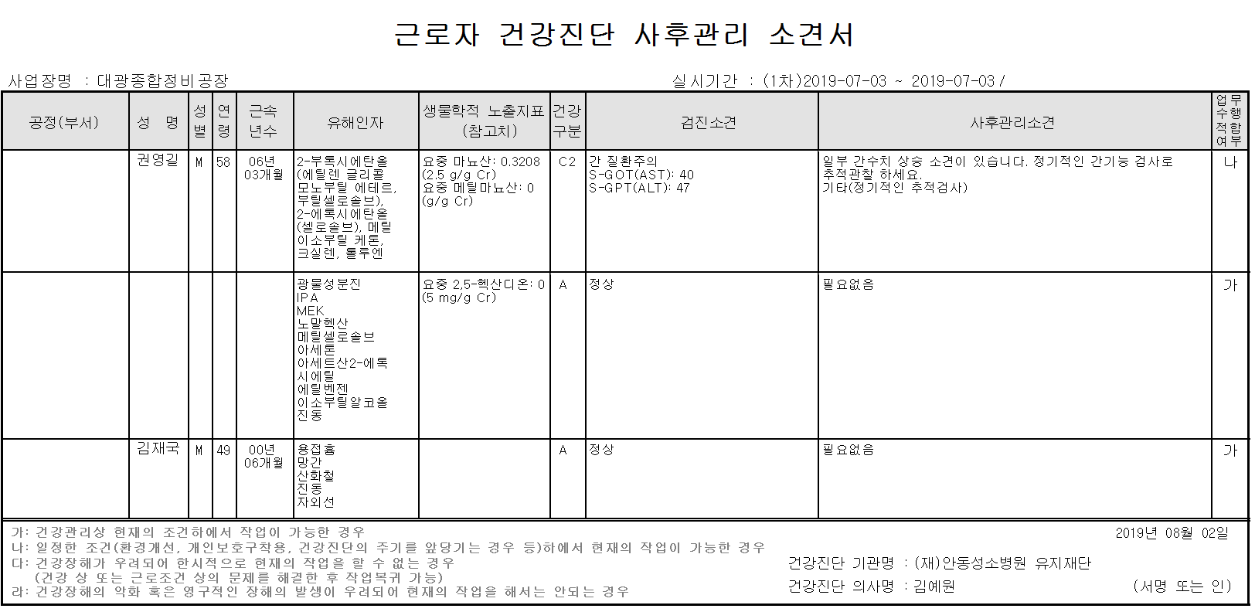

2. 사후관리소견서 엑셀자료 전환시 양식 확인 부탁드립니다. 변경되었네요.
: 검사결과는 이상자에 한해 소견명 아래에 기재되었음
: 주민등록번호 진료일자,순번 별도 표기 안되었음
: 부서명 기재 안됨.

